상품제안서
열나짱 붙이는 핫팩 발핫팩 파스형핫팩 최대 11시간 발열 인쇄가능 | 상품코드: F25118

 |  |  |  |  |  |  | 02-412-0044 | www.easy1.co.kr
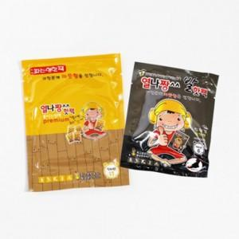

【상세/제작정보】

【인쇄/포장옵션】 | / 포장불가능

【공급단가】 | 수량 | 1,000~ | 2,000~ | 3,000~ | 5,000~ | 10,000~
*VAT별도 | 단가 | 220원 | 220원 | 210원 | 210원 | 200원

【상품 URL】 | https://dev.easy1.co.kr:443/src/goods_detail.php?gdno=25118

